Jahr
Arbeitmarkt und Bildung in Wien
 | 2023

Arbeitsmarktdaten im Kontext von Bildungsabschlüssen:
Das mit Abstand höchste Arbeitslosigkeitsrisiko haben Personen, die keinen über die Pflichtschule hinausgehenden Bildungsabschluss vorweisen können.

Wichtige Arbeitsmarktdaten auf einen Blick

 |  |  | Veränd. zum Vorjahr
 | Bestand/Quote |  | absolut | in%

Arbeitslose Personen | 108,372 |  | 3,524 | 3.4%
Frauen | 45,514 |  | 728 | 1.6%
Männer | 62,859 |  | 2,797 | 4.7%
Unselbständig Beschäftigte | 914,589 |  | 16,745 | 1.9%
Frauen | 442,782 |  | 8,633 | 2.0%
Männer | 471,807 |  | 8,111 | 1.7%
Arbeitslosenquote - nationale Berechnung | 10.6% |  | 0.1% | -Punkte
Frauen | 9.3% |  | 0.0% | -Punkte
Männer | 11.8% |  | 0.3% | -Punkte

 | arbeitslose Personen |  | offene Stellen

 | Bestand | Anteil | Bestand | Anteil

Gesamt | 108,372 | 100% | 16,939 | 100%
maximal Pflichtschule | 51,907 | 47.9% | 6,917 | 40.8%
Lehre | 21,388 | 19.7% | 4,847 | 28.6%
Mittlere technisch-gewerbliche Schule | 653 | 0.6% | 33 | 0.2%
Mittlere kaufmännische Schule | 1,824 | 1.7% | 80 | 0.5%
sonstige mittlere Schule | 2,300 | 2.1% | 1,178 | 7.0%
Allgemeinbildende höhere Schule | 9,972 | 9.2% | 123 | 0.7%
Höhere technisch-gewerbliche Schule | 1,991 | 1.8% | 771 | 4.6%
Höhere kaufmännische Schule | 1,755 | 1.6% | 371 | 2.2%
sonstige höhere Schule | 2,988 | 2.8% | 1,179 | 7.0%
Akademie | 336 | 0.3% | 76 | 0.4%
Fachhochschule | 1,260 | 1.2% | 608 | 3.6%
Universität, Hochschule, Pädagogische Hochschule | 11,784 | 10.9% | 755 | 4.5%

47,9% der arbeitslosen Personen hat lediglich Pflichtschulausbildung, 19,7% verfügen über einen Lehrabschluss; in Summe weisen 67,6% aller arbeitslosen Personen maximal Lehrausbildung auf. Personen mit Lehrabschluss sind allerdings im Vorteil: 28,6% der (sofort verfügbaren) offenen Stellen verlangt diese Qualifikation.

Bestand arbeitsloser Personen nach Ausbildung und Geschlecht

 | Frauen N = 45.514 | Männer N = 62.859
Pflichtschule | 45.9% | 49.4%
Lehre | 16.1% | 22.4%
BMS | 5.3% | 3.8%
AHS | 9.9% | 8.7%
BHS | 6.7% | 5.9%
Uni, FH, Akademie | 15.9% | 9.8%

Bei der differenzierten Betrachtung arbeitsloser Personen nach Geschlecht zeigt sich ein kleiner Unterschied beim Anteil von Personen mit Pflichtschulausbildung (Frauen 45,9%, Männer: 49,4%), jedoch ein deutlicher Unterschie beim Anteil von Personen mit Lehrabschluss: 16,1% der arbeitslosen Frauen, aber 22,4% der arbeitslosen Männer haben eine Lehrausbildung absolviert.

Arbeitslosenquote1 nach Ausbildung

 | 2023 | 2022 | ALQ-Gesamt | ALQ-Gesamt
Pflichtschulausbildung | 29.0% | 30.1% | 10.6% | 10.5%
Lehrausbildung | 11.0% | 10.8% | 10.6% | 10.5%
BMS | 7.1% | 5.8% | 10.6% | 10.5%
AHS | 8.1% | 8.4% | 10.6% | 10.5%
BHS | 6.1% | 6.1% | 10.6% | 10.5%
Akadem. Ausbildung, FH | 3.8% | 3.6% | 10.6% | 10.5%

Arbeitslosenquote1 nach Ausbildung im Zeitverlauf

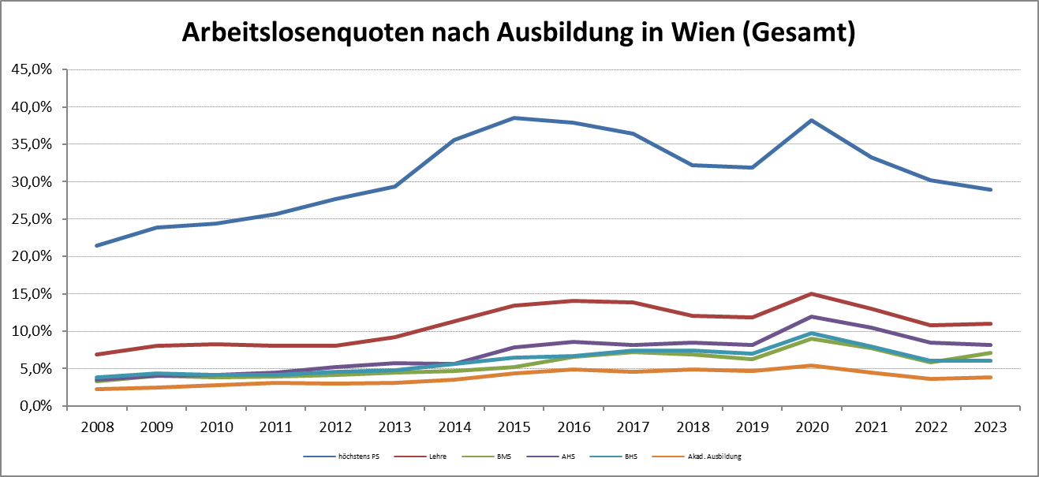

1 Vorgemerkte Arbeitslose einer Bildungsebene bezogen auf das Arbeitskräftepotential (Arbeitslose + unselbstständig Beschäftigte des Jahres) derselben Bildungsebene; die Gliederung der Beschäftigtenbasis nach Bildungsabschluss wurde nach Ergebnissen der Arbeitskräfteerhebung (unselbeständig Erwerbstätige nach LFK) errechnet

verwendete Abkürzungen:
AHS: Allgemeinbildende höhere Schule
BHS: Berufsbildende höhere Schule (Höhere technisch-gewerbliche Schule, Höhere kaufmännische Schule, Sonstige höhere Schule)
BMS: Berufsbildende mittlere Schule (Mittlere technisch-gewerbliche Schule, Mittlere kaufmännische Schule, Sonstige mittlere Schule)

